Sheet1
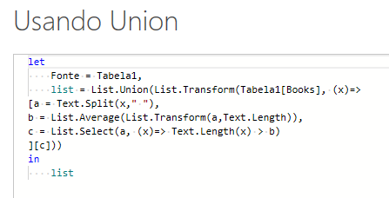
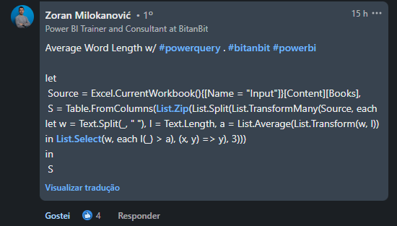
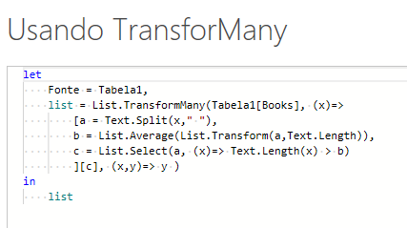
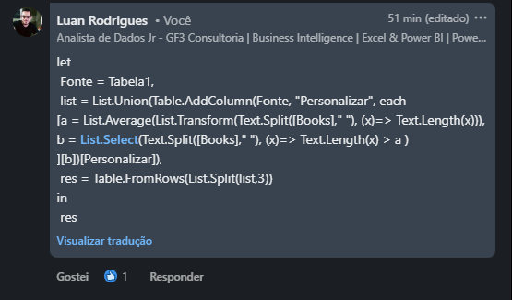
Books | Result Expected
To Kill a Mockingbird | Mockingbird | Great | Gatsby
The Great Gatsby | Catcher | Prejudice | Adventures
Ulysses | Huckleberry | Adventure | Wonderland
The Catcher in the Rye | Lighthouse | Sound | Fury
Pride and Prejudice
Adventures of Huckleberry Finn
Alice’s Adventure in Wonderland | ,
To the Lighthouse
The Sound and the Fury

Extraia todas as palavras que são maiores do que o comprimento médio das palavras nessa frase. Ex. Para a linha 2, o comprimento médio das palavras é de 4,5 e apenas o comprimento de Mockingbird > 4,5 Em seguida, organize essas palavras em 3 colunas na sequência FIFO movendo-se em linha para a direção da coluna.

